关系图
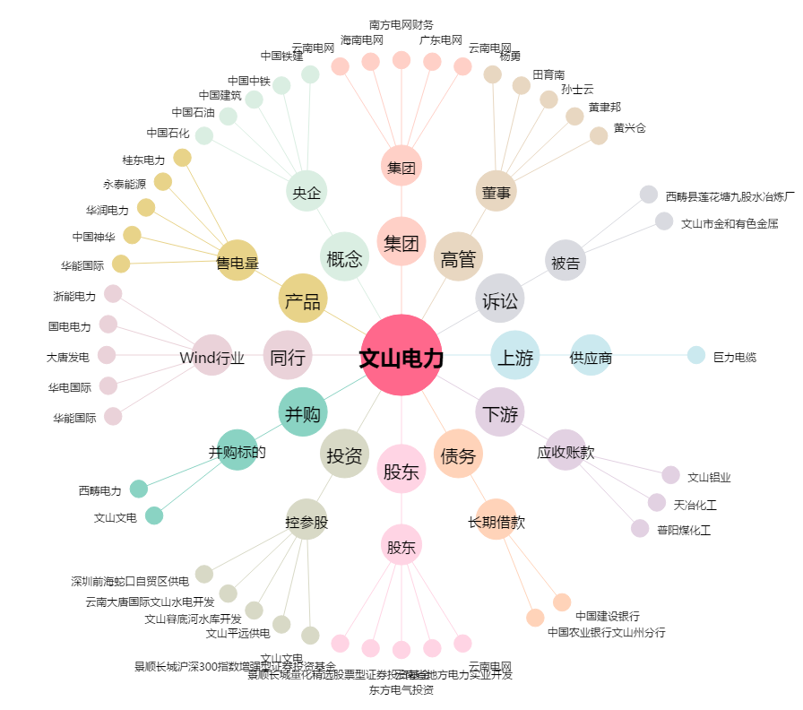
文山电力[600995.SH] - 关系概览图

